進捗報告
 |  |  |  |  |  |  |  |  |  |  |  |  |  |  |  |  |  |  | 前週 | 今週 | 翌週 |  |  | 報告日：2020/11/20
案件No |  |  |  |  |  |  |  |  |  |  |  |  |  |  |  |  | 状況
案件名 |  |  |  | (仮)Web保険申込システム
はなさく生命様担当 |  |  |  | 渡邊様 |  |  |  | PM |  | Sasuke佐藤

No |  | 作業タスク(当該週を中心に記載) |  |  |  |  |  | 担当 |  | 納期 |  | 作業概要 |  |  |  |  |  |  |  |  |  |  | 備考
1 |  | ITa |  |  |  |  |  | Sasuke |  | 2020-12-28 |  | テスト実行
2 |  | ITb |  |  |  |  |  | Sasuke |  | 2020-01-31 |  | テスト設計
3

＜テスト進捗状況＞ |  |  |  |  |  |  |  |  |  |  |  |  |  |  |  |  |  |  |  |  |  |  |  |  | <別紙イメージ>CAT進捗・ヒンシツ状況グラフ

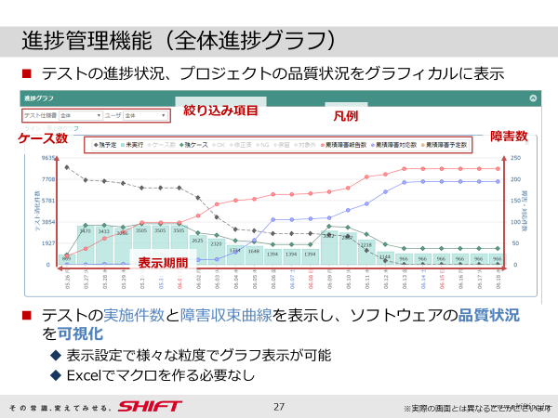
 | 1 | Web保険申込システム |  |  |  |  |  |  |  |  |  |  |  | 障害検出状況(11/6～11/20)
 |  | (1)Ita 打鍵中 0.5日程度遅延
 |  | (2)Itb テスト設計中
 |  | ＜進捗＞
 |  | フェーズ | 開始日 |  | 終了日 | 全体数 | 完了予定 |  | 完了数 |  | 予定進捗率 |  | 完了率 |  | テスト対象 (KSLOC) | 標準テスト ケース数 |  | 標準障害 発生件数 |  | 障害件数 |  | 障害率
 |  | Ita | 2020-11-16 |  | 2020-12-28 | 1082 | 350 |  | 345 |  | 98.6% |  | 31.9% |  | 7.50 | 430.88 |  | 16 |  | 20 |  | 5.8%
 |  | Itb | 調整中 |  | 2020-01-30 | 調整中 | 調整中 |  | 調整中 |  | 調整中 |  | 調整中 |  | 調整中 | 調整中 |  | 調整中 |  | ー |  | ー
 | ※詳細は別紙をご確認ください

<当面のイベント> |  |  |  |  |  |  |  |  |  |  |  | ＜課題・問題＞
 | ・ITbテストケースレビュー(〇〇月〇〇日) |  |  |  |  |  |  |  |  |  |  |  | ・QA状況

<要望事項> |  |  |  |  |  |  |  |  |  |  |  |  | ・課題収束状況

 | ・ITbのステータスデータ送信バッチについて、送信データの詳細と
 | スケジュールのご連携をお願いいたします。

